맵 GUI
맵 GUI | 설명

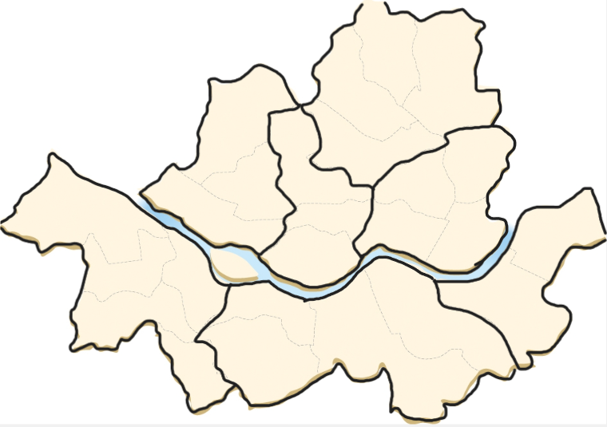 | 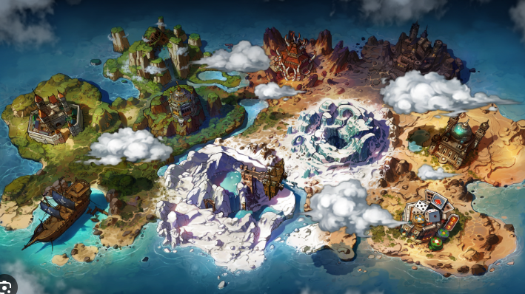 ∙ 플레이어가 다른 맵을 이동하기 위해 포탈에 닿으면 출력되는 GUI ∙ 레퍼런스: 서울시 지도 ∙ 클릭할 수 있는 부분은 찻집을 포함하여 6곳 ∙ 클릭 가능한 지역 가운데 지역 명이 쓰여 있고 테두리가 뚜렷하게 그려져 있음 ∙ 지역 명이 쓰여있지 않은 지역은 어두운 색으로 그려져 있고 테두리가 없음 ∙ 각 지역을 각각 다른 레이어나 개체로 제작 -> 마우스를 위에 위치했는지 안했는지에 따라 활성화/비활성화을 나타내기 위해 테두리를 두 가지의 색상으로 제작 (하단에 리소스 리스트 작성) ∙ 지역 버튼 위에 지역 이름에 맞게 색과 그림이 존재 예시)

숲

찻집
공원

대교

번화가

리소스 리스트

맵 GUI 레이어
비활성 찻집 개체
활성 찻집 개체
비활성 공원 개체
활성 공원 개체
비활성 숲 개체
활성 숲 개체
비활성 번화가 개체
활성 번화가 개체
비활성 대교 개체
활성 대교 개체
맵 GUI 레이어, 비/활성화 찻집 개체, 비/활성화 공원 이외에 다른 개체는 후순위

제조 GUI
제조 GUI | 설명
5
 | 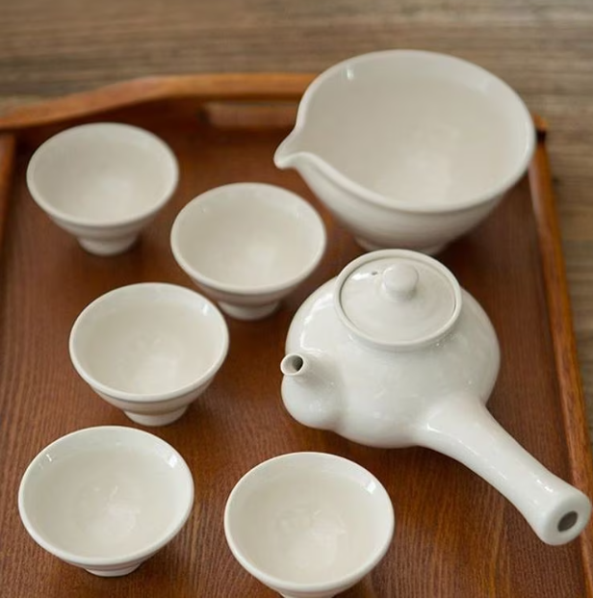 ∙ 선반 위에 다도 도구들이 놓여있는 모습 ∙ 제조 GUI 의 배경은 찻집의 일부분으로 제작 ∙ 모든 오브젝트들은 앞에서 바라본 모양을 하고 있음(2D) [1] ∙ 전기포트 오브젝트 ∙ 전기포트 상단에 버튼이 있음 [2] ∙ 전기포트 아래에는 숙우가 존재 ∙ 숙우는 흰색에 아무런 무늬가 없음 ∙ 상단 한 부분이 볼록하게 튀어나와 있음 [3] ∙ 찻잔은 무늬가 없는 하얀 잔으로 제작 ∙ 찻잔 받침은 고동색으로 제작 [4] ∙ 차 주전자는 하얀색이며 몸통에 매화나무 무늬가 있음 ∙ 매화나무 무늬는 그냥 검은색에 빨간 꽃, 디테일X 형태만 살려서 제작 ∙ 손잡이와 뚜껑도 제작 [5] ∙ 초기화 버튼

2

3

1

전기포트
버튼
4
4
차 주전자
2
숙우
찻잔
3
찻잔 받침

인벤토리 UI
인벤토리 GUI | 설명

 | 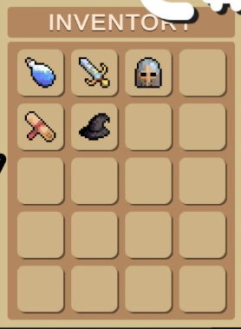 ∙ 인벤토리 GUI ∙ 4X6 사이즈로 이루어져 있음 ∙ 우측 상단에 빨간 정사각형에 흰색 X표시가 있음 ∙ 상단 중앙에 '인벤토리' 텍스트 ∙ 한 슬롯에 재료 오브젝트가 들어갔을 때 잘 보일 정도의 크기

X

스토리 GUI
스토리 GUI

 | 스토리 GUI

1

2

3

4

1. 캐릭터 일러스트( 인게임에서는 해당 네모칸은 없고 일러스트가 png로 들어감) 2. 선택지 UI( 총 2개 제작) 3. 이름 UI 4. 텍스트 UI 전체적으로 어두운 계열이고 스토리 GUI(맨 뒷부분)은 반투명한 어두운계열로 제작

부가요소UI
GUI

레퍼런스 | 설명
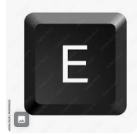 | ∙ 상호작용 E ∙ '키보드 E' 모양 ∙ 바탕은 회색, 안에 텍스트는 검은색 E

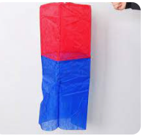 | ∙ 개업/폐업 오브젝트 ∙ 위에는 빨간색, 아래는 파랑색이며 갈색 나무로 된 막대기가 같이 붙어있음 ∙ 불이 꺼져있는 오브젝트 제작 ∙ 불이 켜져있는 오브젝트 제작

 | ∙ 음료 주문 UI ∙ UI 안에 텍스트 출력할 예정 ∙ 테두리는 검은색, 바탕은 흰색 ∙ UI 테두리 뒤에 살짝 명암 추가

 | ∙ 기분 UI ∙ 작은 말풍선에 웃는 표정 ∙ 작은 말풍선에 화난 표정

